請求書の修正
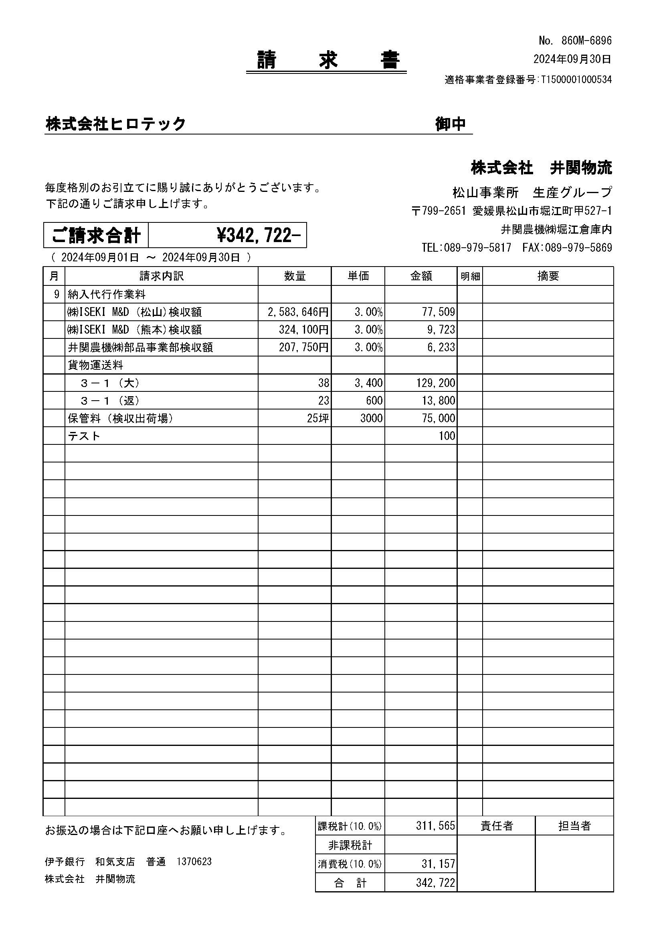
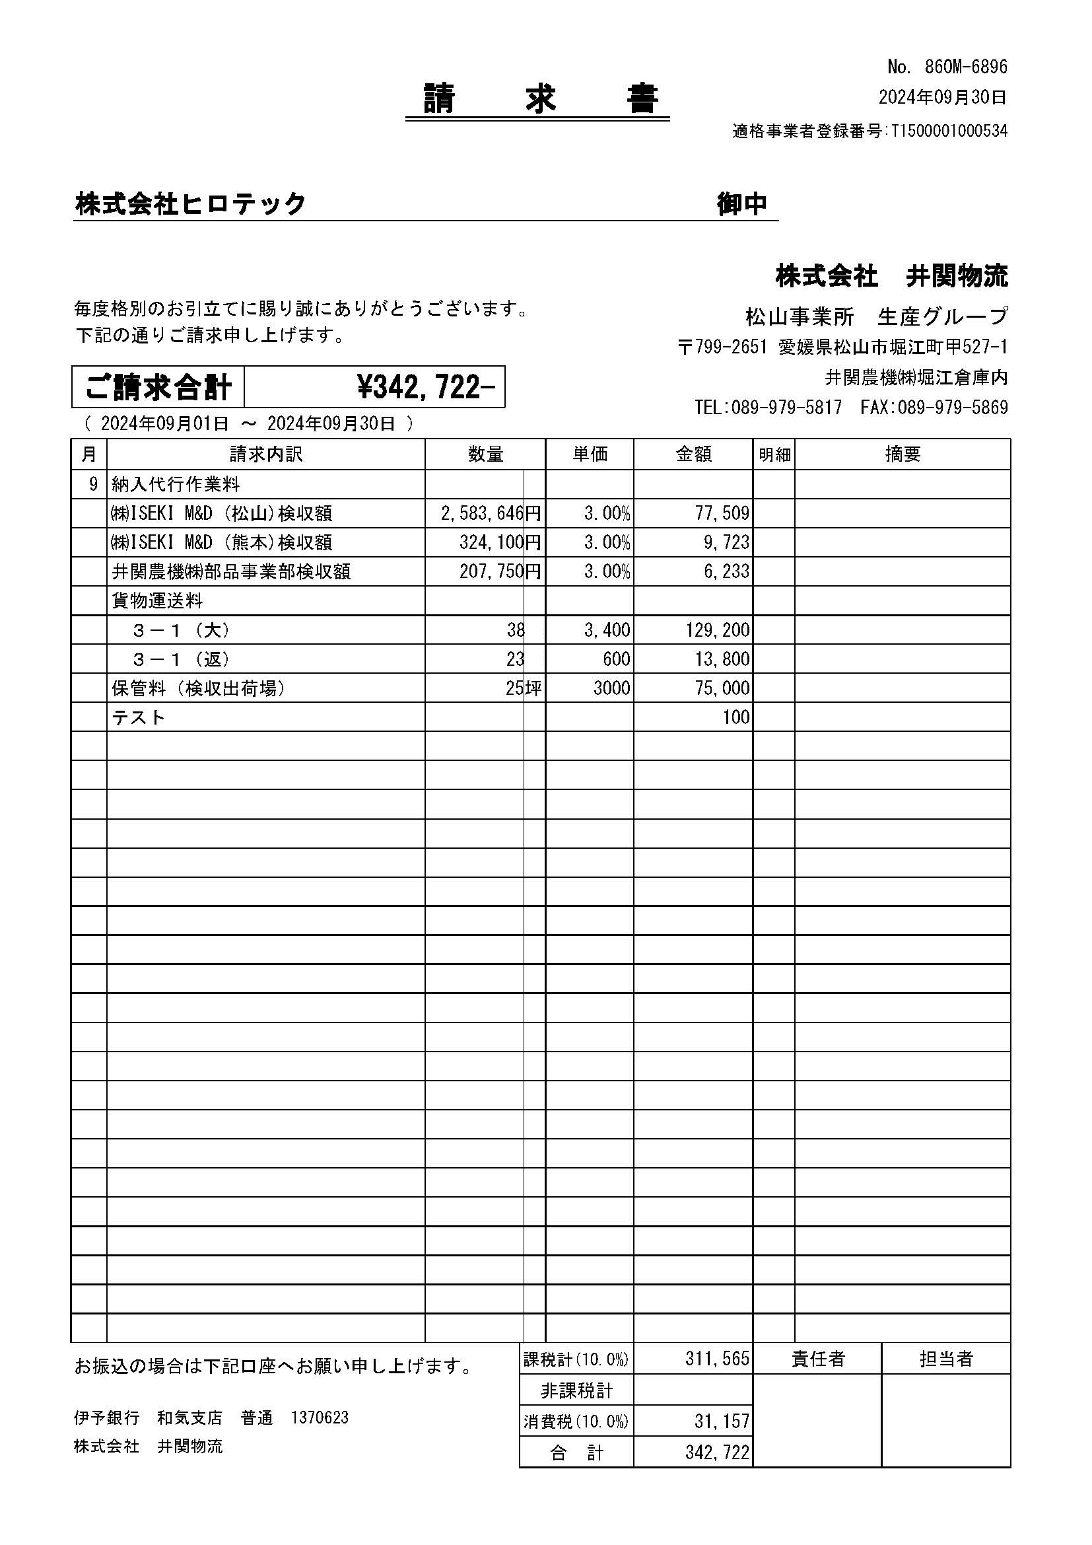
修正前 | 修正後（金額と単位の間に線を入れる）

